Sheet1
序号 |  | 产品名称 | 物料编码 | 图例 | 规格尺寸 | 单位 | 零售价 | 备注
1 | 铰链 | 百隆107°集成阻尼全盖铰链 | 129140001000001 | 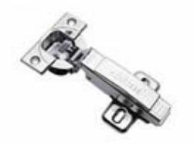 | 开启角度107°,适用厚度≤ 22mm的全盖门 | 元/个 | 77
2 | 铰链 | 百隆107°集成阻尼半盖铰链 | 129140001000002 | 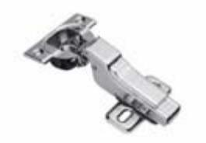 | 开启角度107°,适用厚度≤ 22mm的半盖门 | 元/个 | 82
3 | 铰链 | 百隆107°集成阻尼内掩铰链 | 129140001000003 | 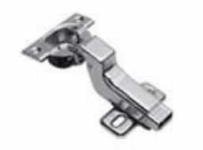 | 开启角度107°,适用厚度≤ 22mm的内掩门 | 元/个 | 83
4 | 铰链 | 百隆95°集成阻尼转角柜门 铰链 | 129140001000007 | 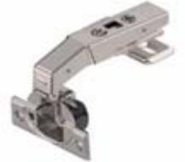 | 开启角度95°,适用一字型 转角柜 | 元/个 | 110
5 | 铰链 | 百隆107°无弹全盖铰链 | 129140001000008 | 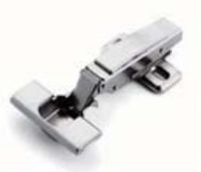 | 开启角度107°,适用18- 22mm厚全盖反弹门，与磁吸 反弹器搭配 | 元/个 | 40
6 | 铰链 | 反弹器 | 121140001000001 | 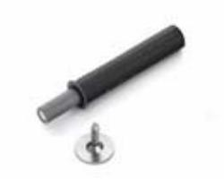 | 适用于免拉手的普通门板， 须与反弹门铰搭配 | 元/个 | 14
7 | 铰链 | 铝框全盖阻尼厚门铰链 | 129140001000015 | 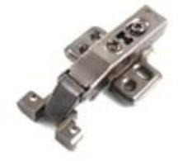 | 适用厚度≤25mm的全盖门 | 元/个 | 17
8 | 铰链 | 铝框半盖阻尼厚门铰链 | 129140001000016 | 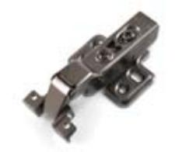 | 适用厚度≤25mm的半盖门 | 元/个 | 17
9 | 铰链 | 铝框内掩阻尼厚门铰链 | 129140001000017 | 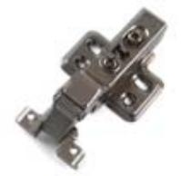 | 适用厚度≤25mm的内掩门 | 元/个 | 17
10 | 铰链 | 百隆155°集成阻尼全盖铰链 | 129140001000020 | 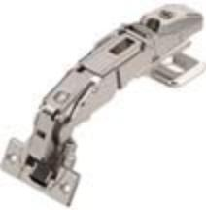 | 适用于需要安装内抽或拉篮的平开门 | 元/个 | 121
11 | 铰链 | 百隆155°全盖铰链 | 129140001000021 |  | 适用于需要安装内抽或拉篮的平开门 | 元/个 | 113
12 | 铰链 | 百隆155°无弹全盖铰链 | 129140001000022 |  | 适用于需要安装内抽或拉篮的平开门 | 元/个 | 101
13 | 铰链 | 天地铰链 | 129140001000018 | 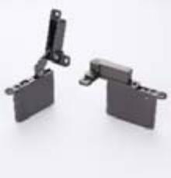 | 承重30kg，适用厚度≥25mm 以上铝框门 | 元/套 | 690
14 | 铰链 | 天地横梁 | 123140006000029 | 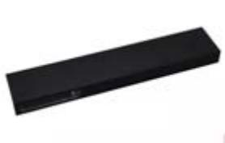 | 48*18.5*3000mm，壁厚7.5 | 元/支 | 559
15 | 铰链 | 天地横梁 | 123140006000088 | 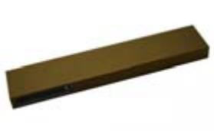 | 48*18.5*3000mm，壁厚7.5 | 元/支 | 559
16 | 铰链 | 超薄全盖铰链 | 129140001000023 | 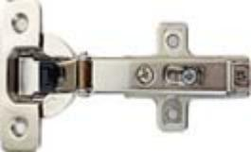 | 适用厚度12mm的全盖门 | 元/个 | 67
17 | 铰链 | 超薄半盖铰链 | 129140001000024 | 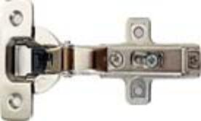 | 适用厚度12mm的半盖门 | 元/个 | 84
18 | 铰链 | 超薄内嵌铰链 | 129140001000025 | 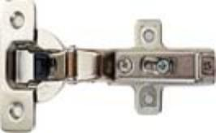 | 适用厚度12mm的内嵌门 | 元/个 | 99
19 | 铰链 | 重力玻璃门铰 | 129140001000026 | 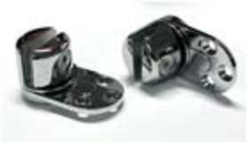 | 适用: 8~12mm厚度玻璃门， 最大玻璃尺寸 H2000xW600mm，开启角度: 最大160° | 元/套 | 960
1 | 百隆魅宝抽屉 | 百隆魅宝低抽300 | 129140007000001 | 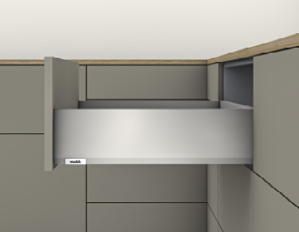 | 百隆魅宝低抽，侧帮高度H=91mm，承重 40kg，长度L=300mm，莫兰迪灰 | 元/套 | 1127
2 | 百隆魅宝抽屉 | 百隆魅宝低抽350 | 129140007000002 |  | 百隆魅宝低抽，侧帮高度H=91mm，承重 40kg，长度L=350mm，莫兰迪灰 | 元/套 | 1127
3 | 百隆魅宝抽屉 | 百隆魅宝低抽400 | 129140007000003 |  | 百隆魅宝低抽，侧帮高度H=91mm，承重 40kg，长度L=400mm，莫兰迪灰 | 元/套 | 1141
4 | 百隆魅宝抽屉 | 百隆魅宝低抽450 | 129140007000004 |  | 百隆魅宝低抽，侧帮高度H=91mm，承重 40kg，长度L=450mm，莫兰迪灰 | 元/套 | 1154
5 | 百隆魅宝抽屉 | 百隆魅宝扶杆高抽300 | 129140007000005 | 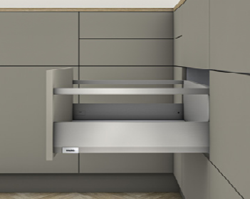 | 百隆魅宝扶杆高抽，侧帮高度H=192mm，承 重40kg，长度L=300mm，莫兰迪灰，含装饰 盖 | 元/套 | 1388
6 | 百隆魅宝抽屉 | 百隆魅宝扶杆高抽350 | 129140007000006 |  | 百隆魅宝扶杆高抽，侧帮高度H=192mm，承 重40kg，长度L=350mm，莫兰迪灰，含装饰 盖 | 元/套 | 1388
7 | 百隆魅宝抽屉 | 百隆魅宝扶杆高抽400 | 129140007000007 |  | 百隆魅宝扶杆高抽，侧帮高度H=192mm，承 重40kg，长度L=400mm，莫兰迪灰，含装饰 盖 | 元/套 | 1406
8 | 百隆魅宝抽屉 | 百隆魅宝扶杆高抽450 | 129140007000008 |  | 百隆魅宝扶杆高抽，侧帮高度H=192mm，承 重40kg，长度L=450mm，莫兰迪灰，含装饰 盖 | 元/套 | 1422
9 | 百隆魅宝抽屉 | 百隆魅宝玻璃高抽400 | 129140007000009 | 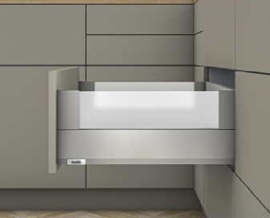 | 百隆魅宝玻璃高抽，侧帮高度H=192mm，承 重40kg，长度L=400mm，配灰色玻璃，莫兰 迪灰 | 元/套 | 1645
10 | 百隆魅宝抽屉 | 百隆魅宝玻璃高抽450 | 129140007000010 |  | 百隆魅宝玻璃高抽，侧帮高度H=192mm，承 重40kg，长度L=450mm，配灰色玻璃，莫兰 迪灰 | 元/套 | 1684
11 | 百隆魅宝抽屉 | 百隆魅宝内低抽前板套装600 | 129140007000011 | 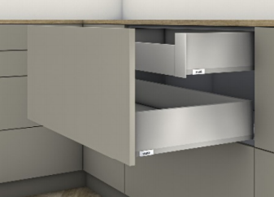 | 百隆魅宝内低抽前板，侧帮高度H=91mm，适 用于柜体宽度600mm，莫兰迪灰 | 元/套 | 604
12 | 百隆魅宝抽屉 | 百隆魅宝内低抽前板套装900 | 129140007000012 |  | 百隆魅宝内低抽前板，侧帮高度H=91mm，适 用于柜体宽度900mm，莫兰迪灰 | 元/套 | 714
13 | 百隆魅宝抽屉 | 百隆魅宝内低抽前板套装 1200 | 129140007000013 |  | 百隆魅宝内低抽前板，侧帮高度H=91mm，适 用于柜体宽度1200mm，莫兰迪灰 | 元/套 | 812
14 | 百隆魅宝抽屉 | 百隆魅宝水槽抽附加抽帮套装 | 129140007000014 | 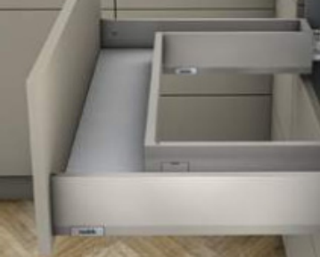 | 百隆魅宝水槽抽附加抽帮，侧帮高度 H=91mm，抽帮长度L=300mm，建议使用于外 侧抽帮长度L=450mm的抽屉，左右各一，莫 兰迪灰，含装饰盖 | 元/套 | 556
15 | 百隆魅宝抽屉 | 百隆魅宝内高抽前板套装 （灰色全高玻璃） | 129140007000015 | 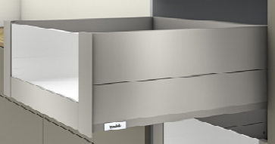 | 百隆魅宝内高抽玻璃前插板，侧帮高度 H=192mm，配灰色全高玻璃，适用于柜体宽 度600mm，莫兰迪灰 | 元/套 | 1083
16 | 百隆魅宝抽屉 | 百隆魅宝内高抽前板套装 （灰色半高玻璃） | 129140007000016 | 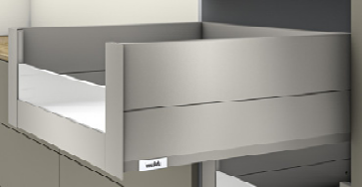 | 百隆魅宝内高抽玻璃前插板，侧帮高度 H=192mm，配灰色半高玻璃，适用于柜体宽 度600mm，莫兰迪灰 | 元/套 | 1070
17 | 百隆魅宝抽屉 | 百隆魅宝抽侧边稳定器 | 121140002000001 | 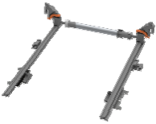 | 百隆魅宝侧边稳定器，适用抽屉长度270≤L ≤400，柜体宽度W≤1400mm | 元/套 | 601
18 | 百隆魅宝抽屉 |  | 121140002000002 |  | 百隆魅宝侧边稳定器，适用抽屉长度450≤L ≤650，柜体宽度W≤1400mm | 元/套 | 601
19 | 百隆魅宝抽屉 | 百隆魅宝阻尼碰碰开套装S1 | 121140001000002 | 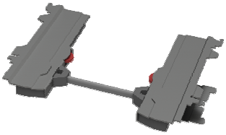 | 百隆魅宝阻尼碰碰开套装S1，适用抽屉长度 270≤L≤349 MM, 宽度300≤W≤1400mm，抽 屉总重10-20 kg； | 元/套 | 592
20 | 百隆魅宝抽屉 | 百隆魅宝阻尼碰碰开套装L3 | 121140001000003 |  | 百隆魅宝阻尼碰碰开套装L3，适用抽屉长度 350≤L≤650 MM，宽度300≤W≤1400mm，抽 屉总重15-40 kg； | 元/套 | 592
21 | 百隆托底轨 | 百隆全拉托底轨 | 129140007000017 | 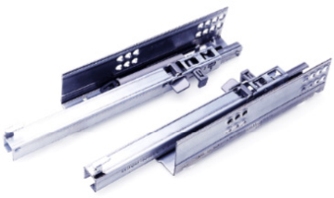 | TANDEM全拉导轨套装（插销式安装，适用于 最厚17-19mm抽芯），承重30kg，标称长度 260mm，内置阻尼 | 元/套 | 617
22 | 百隆托底轨 | 百隆全拉托底轨 | 129140007000018 |  | TANDEM全拉导轨套装（插销式安装，适用于 最厚17-19mm抽芯），承重30kg，标称长度 310mm，内置阻尼 | 元/套 | 617
23 | 百隆托底轨 | 百隆全拉托底轨 | 129140007000019 |  | TANDEM全拉导轨套装（插销式安装，适用于 最厚17-19mm抽芯），承重30kg，标称长度 410mm，内置阻尼 | 元/套 | 624
24 | 百隆托底轨 | 百隆全拉托底轨 | 129140007000020 |  | TANDEM全拉导轨套装（插销式安装，适用于 最厚17-19mm抽芯）承重30kg，标称长度 460mm，内置阻尼 | 元/套 | 632
25 | 百隆托底轨 | 百隆反弹全拉托底轨 | 129140007000021 | 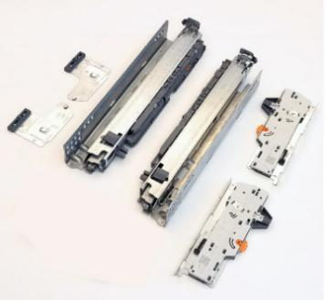 | 包含TANDEM全拉导轨套装（插销式安装，无 阻尼，适用于最厚17-19mm抽芯，承重 30kg，标称长度260mm）、TIP-ON 机械触碰 式开启装置套装、同步齿轮、同步轴（柜宽 600mm-1200须使用） | 元/套 | 998
26 | 百隆托底轨 | 百隆反弹全拉托底轨 | 129140007000022 |  | 包含TANDEM全拉导轨套装（插销式安装，无 阻尼，适用于最厚17-19mm抽芯，承重 30kg，标称长度310mm）、TIP-ON 机械触碰 式开启装置套装、同步齿轮、同步轴（柜宽 600mm-1200须使用） | 元/套 | 998
27 | 百隆托底轨 | 百隆反弹全拉托底轨 | 129140007000023 |  | 包含TANDEM全拉导轨套装（插销式安装，无 阻尼，适用于最厚17-19mm抽芯，承重 30kg，标称长度410mm）、TIP-ON 机械触碰 式开启装置套装、同步齿轮、同步轴（柜宽 600mm-1200须使用） | 元/套 | 1005
28 | 百隆托底轨 | 百隆反弹全拉托底轨 | 129140007000024 |  | 包含TANDEM全拉导轨套装（插销式安装，无 阻尼，适用于最厚17-19mm抽芯，承重 30kg，标称长度460mm）、TIP-ON 机械触碰 式开启装置套装、同步齿轮、同步轴（柜宽 600mm-1200须使用） | 元/套 | 1013
29 | 百隆托底轨 | 百隆全拉隔板锁定装置 | 121140003000004 | 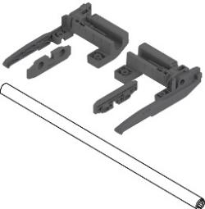 | 包含：全拉木抽导轨搁板锁定装置套装，适 用于最大17-19mm抽芯厚度、全拉木抽导轨 搁板锁定装置同步轴，适用于最大1200mm宽 柜体 | 元/套 | 394
30 | 百隆乐薄抽 | 百隆乐薄低抽270 | 129140007000025 | 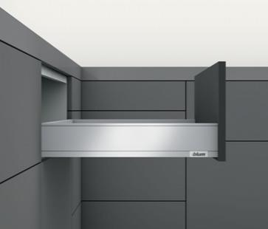 | 乐薄抽套装（M高），标称长度270mm，抽帮 106 mm，导轨承重40kg，猎户灰 | 元/套 | 1237
31 | 百隆乐薄抽 | 百隆乐薄低抽350 | 129140007000026 |  | 乐薄抽套装（M高），标称长度350mm,抽帮 106 mm，导轨承重40kg，猎户灰 | 元/套 | 1237
32 | 百隆乐薄抽 | 百隆乐薄低抽400 | 129140007000027 |  | 乐薄抽套装（M高），标称长度400mm, 抽帮 106 mm，导轨承重40kg，猎户灰 | 元/套 | 1252
33 | 百隆乐薄抽 | 百隆乐薄低抽450 | 129140007000028 |  | 乐薄抽套装（M高），标称长度450mm, 抽帮 106 mm,导轨承重40kg，猎户灰 | 元/套 | 1266
34 | 百隆乐薄抽 | 百隆乐薄低抽500 | 129140007000029 | 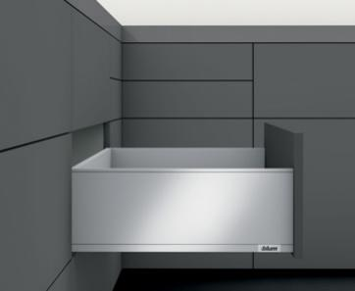 | 乐薄抽套装（M高），标称长度500mm,抽帮 106 mm， 导轨承重40kg，猎户灰 | 元/套 | 1281
35 | 百隆乐薄抽 | 百隆乐薄高抽270 | 129140007000030 |  | 乐薄抽套装（C高），标称长度270mm, 抽帮 193 mm， 导轨承重40kg，猎户灰 | 元/套 | 1567
36 | 百隆乐薄抽 | 百隆乐薄高抽350 | 129140007000031 |  | 乐薄抽套装（C高），标称长度350mm, 抽 帮193 mm， 导轨承重40kg，猎户灰 | 元/套 | 1567
37 | 百隆乐薄抽 | 百隆乐薄高抽400 | 129140007000032 |  | 乐薄抽套装（C高），标称长度400mm, 抽 帮193 mm，导轨承重40kg，猎户灰 | 元/套 | 1586
38 | 百隆乐薄抽 | 百隆乐薄高抽450 | 129140007000033 |  | 乐薄抽套装（C高），标称长度450mm, 抽帮 193 mm，导轨承重40kg，猎户灰 | 元/套 | 1605
39 | 百隆乐薄抽 | 百隆乐薄高抽500 | 129140007000034 |  | 乐薄抽套装（C高），标称长度500mm, 抽帮 193 mm，导轨承重40kg，猎户灰 | 元/套 | 1623
40 | 百隆乐薄抽 | 百隆乐薄内低抽450 | 129140007000035 | 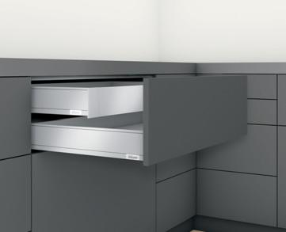 | 乐薄内低抽套装（M高），标称长度450mm, 抽 帮106 mm， 导轨承重40kg， 猎户灰（含内抽前 接码），含乐薄抽 LEGRABOX 内抽前板，适用 于最大1200mm宽柜体，可裁切 | 元/套 | 2091
41 | 百隆乐薄抽 | 百隆乐薄内低抽500 | 129140007000036 |  | 乐薄内低抽套装（M高），标称长度500mm, 抽 帮106 mm， 导轨承重40kg， 猎户灰（含内抽前 接码），含乐薄抽 LEGRABOX 内抽前板，适用 于最大1200mm宽柜体，可裁切 | 元/套 | 2106
42 | 百隆乐薄抽 | 百隆乐薄内高抽450 | 129140007000037 | 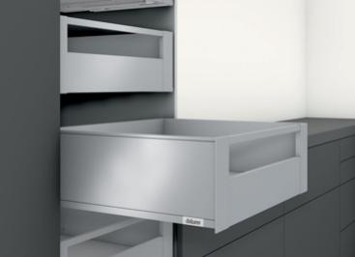 | 乐薄内高抽套装（C高），标称长度450mm,抽帮 193 mm，导轨承重40kg，猎户灰（含内抽前接 码），含乐薄抽 LEGRABOX 内抽前板+乐薄抽 LEGRABOX 内高抽横杆， 适用于最大1200mm宽柜 体，可裁切 | 元/套 | 2696
43 | 百隆乐薄抽 | 百隆乐薄内高抽500 | 129140007000038 |  | 乐薄内高抽套装（C高），标称长度500mm, 抽 帮193 mm，导轨承重40kg，猎户灰（含内抽前 接码），乐薄抽 LEGRABOX 内抽前板+乐薄抽 LEGRABOX 内高抽横杆， 适用于最大1200mm宽柜 体，可裁切 | 元/套 | 2715
44 | 百隆乐薄抽 | 百隆乐薄水槽抽附加抽帮450 | 129140007000039 | 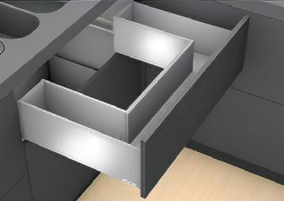 | 乐薄水槽抽附加抽帮套装 (M高)，适用于标 称长度450mm水槽抽，猎户灰 | 元/套 | 684
45 | 百隆乐薄抽 | 百隆乐薄水槽抽附加抽帮500 | 129140007000040 |  | 乐薄水槽抽附加抽帮套装 (M高)，适用于标 称长度500mm水槽抽，猎户灰 | 元/套 | 522
46 | 百隆乐薄抽 | 百隆乐薄阻尼碰碰开套装S1 | 121140001000004 | 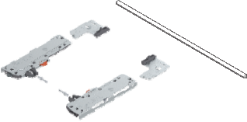 | 适用于标称长度270-300mm, 抽屉宽度300- 1400mm，抽屉总重10-20 kg，含反弹装置+同步 轴（同步轴可裁切=柜体净宽LW-247mm）； | 元/套 | 588
47 | 百隆乐薄抽 | 百隆乐薄阻尼碰碰开套装L3 | 121140001000005 |  | 适用于标称长度350-650mm, 抽屉宽度300- 1400mm，抽屉总重15-40 kg，含反弹装置+同步 轴（同步轴可裁切=柜体净宽LW-247mm）； | 元/套 | 588
48 | 百隆乐薄抽 | 百隆乐薄侧边稳定器270_400 | 121140002000003 | 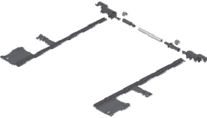 | 乐薄抽 LEGRABOX 侧边稳定器套装(建议柜 宽900-1400mm使用)，适用于标称长度270- 400mm | 元/套 | 601
49 | 百隆乐薄抽 | 百隆乐薄侧边稳定器450_650 | 121140002000004 |  | 乐薄抽 LEGRABOX 侧边稳定器套装(建议柜 宽900-1400mm使用)，适用于标称长度450- 650mm | 元/套 | 601
50 | 抽屉内分隔件 | 可调实木抽屉分隔件A | 128140002000001 | 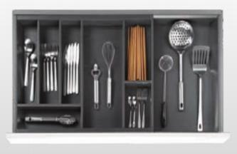 | 可调式实木抽屉分隔系统450*450~650mm， 摩卡色 | 元/套 | 1003
51 | 抽屉内分隔件 | 可调实木抽屉分隔件B | 128140002000002 |  | 可调式实木抽屉分隔系统450*800~1200mm， 摩卡色 | 元/套 | 1906
52 | 抽屉内分隔件 | 铝合金内分隔件400 | 129140003000001 | 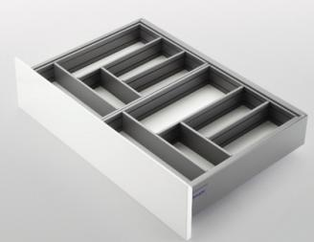 | 规格：424x323mm，适用450深抽屉，400宽柜体，碳灰色 | 元/套 | 360
53 | 抽屉内分隔件 | 铝合金内分隔件450 | 129140003000002 |  | 规格：424x373mm，适用450深抽屉，450宽柜体，碳灰色 | 元/套 | 471
54 | 抽屉内分隔件 | 铝合金内分隔件500 | 129140003000003 |  | 规格：424x423mm，适用450深抽屉，500宽柜体，碳灰色 | 元/套 | 498
55 | 抽屉内分隔件 | 铝合金内分隔件600 | 129140003000004 |  | 规格：424x523mm，适用450深抽屉，600宽柜体，碳灰色 | 元/套 | 603
56 | 抽屉内分隔件 | 铝合金内分隔件800 | 129140003000005 |  | 规格：424x723mm，适用450深抽屉，800宽柜体，碳灰色 | 元/套 | 941
57 | 抽屉内分隔件 | 铝合金内分隔件900 | 129140003000006 |  | 规格：424x823mm，适用450深抽屉，900宽柜体，碳灰色 | 元/套 | 1162
58 | 抽屉内分隔件 | 铝合金内分隔件1000 | 129140003000007 |  | 规格：424x923mm，适用450深抽屉，1000宽柜体，碳灰色 | 元/套 | 1253
59 | 抽屉内分隔件 | 铝合金内分隔件1200 | 129140003000008 |  | 规格：424x1123mm，适用450深抽屉，1200 宽柜体，碳灰色 | 元/套 | 1481
60 | 抽屉内分隔件 | Chur库尔-100物品盒（450） | 128140002000003 |  | 100*420*58（适配抽屉深450） | 元/套 | 668
61 | 抽屉内分隔件 | Chur库尔-100物品盒(500) | 128140002000018 |  | 100*470*58（适配抽屉深500） | 元/套 | 668
62 | 抽屉内分隔件 | Chur库尔-100撒粉瓶组合 （450） | 128140002000004 | 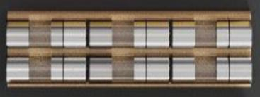 | 100*420*75（适配抽屉深450） | 元/套 | 1289
63 | 抽屉内分隔件 | Chur库尔-100撒粉瓶组合 (500) | 128140002000019 |  | 100*470*75（适配抽屉深500） | 元/套 | 1289
64 | 抽屉内分隔件 | Chur库尔-100调味盒（450） | 128140002000005 | 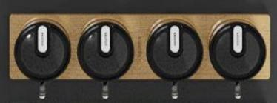 | 100*420*46.5（适配抽屉深450） | 元/套 | 1289
65 | 抽屉内分隔件 | Chur库尔-100调味盒(500) | 128140002000020 |  | 100*470*46.5（适配抽屉深500） | 元/套 | 1289
66 | 抽屉内分隔件 | Chur库尔-150组合刀具盒 （450） | 128140002000006 | 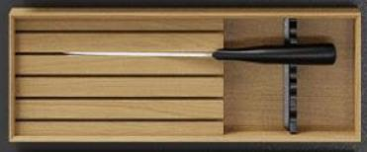 | 150*420*58（适配抽屉深450） | 元/套 | 1548
67 | 抽屉内分隔件 | Chur库尔-150组合刀具盒 (500) | 128140002000021 |  | 150*470*58（适配抽屉深500） | 元/套 | 1548
68 | 抽屉内分隔件 | Chur库尔-150保鲜锡纸盒 （450） | 128140002000007 |  | 150*420*58（适配抽屉深450） | 元/套 | 1548
69 | 抽屉内分隔件 | Chur库尔-150保鲜锡纸盒 (500) | 128140002000022 |  | 150*470*58（适配抽屉深500） | 元/套 | 1548
70 | 抽屉内分隔件 | CHUR 库尔-210正方盒 | 128140002000010 | 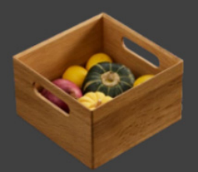 | L210*W210*H120 | 元/套 | 771
71 | 抽屉内分隔件 | CHUR 库尔-420三等分长盒 | 128140002000011 | 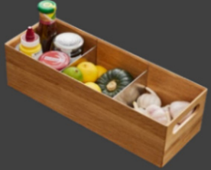 | L420*W150*H120 | 元/套 | 1289
72 | 抽屉内分隔件 | 库尔抽屉分隔系统-800工具 抽精选组合 | 128140002000009 | 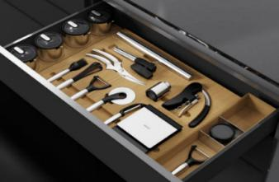 | W710*D420mm，适用800宽柜体，抽屉深度 450mm | 元/套 | 7081
73 | 抽屉内分隔件 | 库尔抽屉分隔系统-800工具 抽精选组合 | 128140002000014 |  | W710*D470mm，适用800宽柜体，抽屉深度 500mm | 元/套 | 7081
74 | 抽屉内分隔件 | 库尔抽屉分隔系统-800储物精选组合 | 128140002000008 | 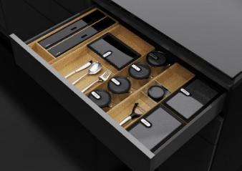 | W690*D420mm，适用800宽柜体，抽屉深度 450mm | 元/套 | 6082
75 | 抽屉内分隔件 | 库尔抽屉分隔系统-800储物精选组合 | 128140002000015 |  | W690*D470mm，适用800宽柜体，抽屉深度 500mm | 元/套 | 6082
76 | 抽屉内分隔件 | Chur库尔-800中西厨通用组合(450) | 128140002000016 | 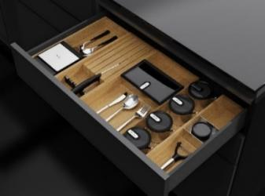 | W680*D420mm，适用800宽柜体，抽屉深度 450mm | 元/套 | 6341
77 | 抽屉内分隔件 | Chur库尔-800中西厨通用组合(500) | 128140002000017 |  | W680*D470mm，适用800宽柜体，抽屉深度 500mm | 元/套 | 6341
78 | 抽屉内分隔件 | Chur库尔-900西厨工具组合 (450) | 128140002000023 | 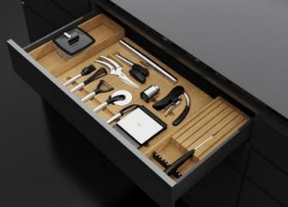 | W810*D420mm，适用900宽柜体，抽屉深度 450mm | 元/套 | 7703
79 | 抽屉内分隔件 | Chur库尔-900西厨工具组合 (500) | 128140002000024 |  | W810*D470mm，适用900宽柜体，抽屉深度 500mm | 元/套 | 7703
80 | 抽屉内分隔件 | Chur库尔-900中西厨通用组合(450) | 128140002000025 | 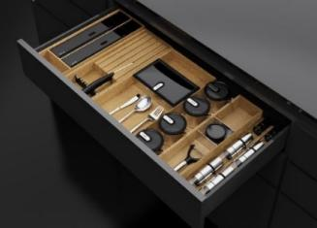 | W810*D420mm，适用900宽柜体，抽屉深度 450mm | 元/套 | 7630
81 | 抽屉内分隔件 | Chur库尔-900中西厨通用组合(500) | 128140002000026 |  | W810*D470mm，适用900宽柜体，抽屉深度 500mm | 元/套 | 7630
82 | 抽屉内分隔件 | Chur库尔-900西厨储物组合 (450) | 128140002000027 | 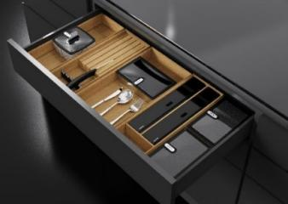 | W790*D420mm，适用900宽柜体，抽屉深度 450mm | 元/套 | 6704
83 | 抽屉内分隔件 | Chur库尔-900西厨储物组合 (500) | 128140002000028 |  | W790*D470mm，适用900宽柜体，抽屉深度 500mm | 元/套 | 6704
84 | 抽屉内分隔件 | Chur库尔-1200西厨组合 (450) | 128140002000012 | 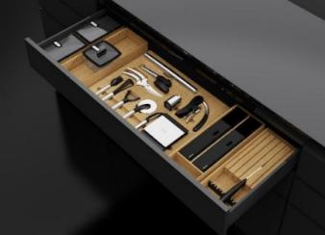 | W1090*D420mm，适用1200宽柜体，抽屉深度 450mm | 元/套 | 10539
85 | 抽屉内分隔件 | Chur库尔-1200西厨组合 (500) | 128140002000029 |  | W1090*D470mm，适用1200宽柜体，抽屉深度 500mm | 元/套 | 10539
86 | 抽屉内分隔件 | Chur库尔-1200中厨工具调味 组合(450) | 128140002000013 |  | W1090*D420mm，适用1200宽柜体，抽屉深度 450mm | 元/套 | 11207
87 | 抽屉内分隔件 | Chur库尔-1200中厨工具调味 组合(500) | 128140002000030 |  | W1090*D470mm，适用1200宽柜体，抽屉深度 500mm | 元/套 | 11207
88 | 抽屉内分隔件 | Chur库尔-1200中西厨通用组合(450) | 128140002000031 |  | W1090*D420mm，适用1200宽柜体，抽屉深度 450mm | 元/套 | 9949
89 | 抽屉内分隔件 | Chur库尔-1200中西厨通用组合(500) | 128140002000032 |  | W1090*D470mm，适用1200宽柜体，抽屉深度 500mm | 元/套 | 9949
1 | 优享拉篮系列 | 希勒3.0三边平篮600 | 129140008000001 |  | 规格： 564*450*180mm， 材质： 太空铝+黑晶玻璃，纳米喷涂,高级灰 | 元/套 | 788
2 | 优享拉篮系列 | 希勒3.0三边平篮700 | 129140008000002 |  | 规格： 664*450*180mm， 材质： 太空铝+黑晶玻璃，纳米喷涂,高级灰 | 元/套 | 823
3 | 优享拉篮系列 | 希勒3.0三边平篮800 | 129140008000004 |  | 规格： 764*450*180mm， 材质： 太空铝+黑晶玻璃，纳米喷涂,高级灰 | 元/套 | 868 | 标配
4 | 优享拉篮系列 | 希勒3.0三边平篮900 | 129140008000005 |  | 规格： 864*450*180mm， 材质： 太空铝+黑晶玻璃，纳米喷涂,高级灰 | 元/套 | 908 | 标配
5 | 优享拉篮系列 | 希勒3.0三边碗碟篮600 | 129140008000006 |  | 规格： 564*450*180mm 材质： 太空铝+黑晶玻璃，纳米喷涂,高级灰 | 元/套 | 1057
6 | 优享拉篮系列 | 希勒3.0三边碗碟篮700 | 129140008000007 |  | 规格： 664*450*180mm 材质： 太空铝+黑晶玻璃，纳米喷涂,高级灰 | 元/套 | 1171
7 | 优享拉篮系列 | 希勒3.0三边碗碟篮800 | 129140008000009 |  | 规格： 764*450*180mm 材质： 太空铝+黑晶玻璃，纳米喷涂,高级灰 | 元/套 | 1251 | 标配
8 | 优享拉篮系列 | 希勒3.0三边碗碟篮900 | 129140008000010 |  | 规格： 864*450*180mm 材质： 太空铝+黑晶玻璃，纳米喷涂,高级灰 | 元/套 | 1331 | 标配
9 | 优享拉篮系列 | 希勒3.0调味篮300 | 129140008000011 |  | 规格： 264*450*475mm 材质： 太空铝+黑晶玻璃，纳米喷涂,高级灰 | 元/套 | 1451 | 标配
10 | 优享拉篮系列 | 希勒3.0调味篮400 | 129140008000012 |  | 规格： 364*450*475mm 材质： 太空铝+黑晶玻璃，纳米喷涂,高级灰 | 元/套 | 1611 | 标配
11 | 优享拉篮系列 | 希勒飞碟篮左开900 | 129140008000013 |  | 规格： 800*475*(600-750)mm，适用右转角柜，开门宽度≥ 450mm，材质： 碳钢+太空铝，纳米喷涂高级灰 | 元/套 | 3431 | 标配
12 | 优享拉篮系列 | 希勒飞碟篮右开900 | 129140008000014 |  | 规格： 800*475*(600-750)mm，适用左转角柜，开门宽度≥ 450mm，材质： 碳钢+太空铝，纳米喷涂高级灰 | 元/套 | 3431 | 标配
13 | 优享拉篮系列 | 希勒小怪物篮左开900 | 129140008000015 |  | 规格： 860*510*535mm，适用右转角柜，开门宽度≥ 450mm，材质： 碳钢+太空铝，纳米喷涂高级灰 | 元/套 | 3339 | 标配
14 | 优享拉篮系列 | 希勒小怪物篮右开900 | 129140008000016 |  | 规格： 860*510*535mm，适用左转角柜，开门宽度≥ 450mm，材质： 碳钢+太空铝，纳米喷涂高级灰 | 元/套 | 3339 | 标配
15 | 优享拉篮系列 | 希勒四层高柜连动 拉篮450 | 129140008000031 |  | 规格： 408*500*1320mm， 材质： 碳钢+太空铝， 纳米喷涂高级灰； | 元/套 | 2919
16 | 优享拉篮系列 | 希勒五层高柜连动 拉篮450 | 129140008000032 |  | 规格： 408*500*1620mm， 材质： 碳钢+太空铝， 纳米喷涂高级灰； | 元/套 | 3329
17 | 优享拉篮系列 | 希勒六层高柜连动 拉篮450 | 129140008000033 |  | 规格： 408*500*1820mm， 材质： 碳钢+太空铝， 纳米喷涂高级灰； | 元/套 | 3774
18 | 优享拉篮系列 | 希勒四层高柜连动 拉篮600 | 129140008000034 |  | 规格： 558*500*1320mm， 材质： 碳钢+太空铝， 纳米喷涂高级灰； | 元/套 | 3447
19 | 优享拉篮系列 | 希勒五层高柜连动 拉篮600 | 129140008000035 |  | 规格： 558*500*1620mm， 材质： 碳钢+太空铝， 纳米喷涂高级灰； | 元/套 | 4043
20 | 优享拉篮系列 | 希勒六层高柜连动 拉篮600 | 129140008000036 |  | 规格： 558*500*1820mm， 材质： 碳钢+太空铝， 纳米喷涂高级灰； | 元/套 | 4180 | 标配
21 | 优享拉篮系列 | 希勒四层阻尼高伸拉篮300 | 129140008000037 |  | 规格： 250*500*（1259-1659）mm， 材质： 碳钢+太空铝， 纳米喷涂高级灰； | 元/套 | 3508
22 | 优享拉篮系列 | 希勒五层阻尼高伸拉篮300 | 129140008000038 |  | 规格： 250*500*（1659-2059）mm， 材质： 碳钢+太空铝， 纳米喷涂高级灰； | 元/套 | 3923
23 | 优享拉篮系列 | 希勒六层阻尼高伸拉篮300 | 129140008000039 |  | 规格： 250*500*（1959-2359）mm， 材质： 碳钢+太空铝， 纳米喷涂高级灰； | 元/套 | 4338
24 | 优享拉篮系列 | 希勒四层阻尼高伸拉篮400 | 129140008000040 |  | 规格： 350*500*（1259-1659）mm， 材质： 碳钢+太空铝， 纳米喷涂高级灰； | 元/套 | 3586
25 | 优享拉篮系列 | 希勒五层阻尼高伸拉篮400 | 129140008000041 |  | 规格： 350*500*（1659-2059）mm， 材质： 碳钢+太空铝， 纳米喷涂高级灰； | 元/套 | 4032
26 | 优享拉篮系列 | 希勒六层阻尼高伸拉篮400 | 129140008000042 |  | 规格： 350*500*（1959-2359）mm， 材质： 碳钢+太空铝， 纳米喷涂高级灰； | 元/套 | 4462
27 | 优享拉篮系列 | 陀飞轮四层高柜连动篮600 | 129140008000043 |  | 规格： 550*510*(1375-1675)mm， 材质： 碳钢+太空铝， 纳米喷涂高级灰 | 元/套 | 4190
28 | 优享拉篮系列 | 陀飞轮五层高柜连动篮600 | 129140008000044 |  | 规格： 550*510*(1675-1975)mm， 材质： 碳钢+太空铝， 纳米喷涂高级灰 | 元/套 | 5070
29 | 优享拉篮系列 | 陀飞轮六层高柜连动篮600 | 129140008000045 |  | 规格： 550*510*(1975-2275)mm， 材质： 碳钢+太空铝， 纳米喷涂高级灰 | 元/套 | 5759 | 标配
30 | 优享拉篮系列 | 星云吊柜升降机600 | 129140008000046 |  | 规格： 564*279*464mm， 材质： 碳钢+太空铝， 纳米喷涂高级灰 | 元/套 | 3701 | 标配
31 | 优享拉篮系列 | 星云吊柜升降机700 | 129140008000047 |  | 规格： 664*279*464mm， 材质： 碳钢+太空铝， 纳米喷涂高级灰 | 元/套 | 3838
32 | 优享拉篮系列 | 星云吊柜升降机800 | 129140008000048 |  | 规格： 764*279*464mm， 材质： 碳钢+太空铝， 纳米喷涂高级灰 | 元/套 | 3916 | 标配
33 | 优享拉篮系列 | 星云吊柜升降机900 | 129140008000049 |  | 规格： 564*279*464mm， 材质： 碳钢+太空铝， 纳米喷涂高级灰 | 元/套 | 4004 | 标配
34 | 优享拉篮系列 | 高柜升降机600 | 129140008000050 |  | 规格： 564*500*520mm 材质： 铝合金；双层升降结构 | 元/套 | 8306
35 | 乐享拉篮系列 | 希勒4.0三边平篮600 | 129140008000017 |  | 规格： 550*460*250mm 材质： 太空铝,纳米喷涂,高级灰+玫瑰金 | 元/套 | 1589
36 | 乐享拉篮系列 | 希勒4.0三边平篮700 | 129140008000018 |  | 规格： 650*460*250mm 材质： 太空铝,纳米喷涂,高级灰+玫瑰金 | 元/套 | 1481
37 | 乐享拉篮系列 | 希勒4.0三边平篮800 | 129140008000020 |  | 规格： 750*460*250mm 材质： 太空铝,纳米喷涂,高级灰+玫瑰金 | 元/套 | 1423
38 | 乐享拉篮系列 | 希勒4.0三边平篮900 | 129140008000021 |  | 规格： 850*460*250mm 材质： 太空铝,纳米喷涂,高级灰+玫瑰金 | 元/套 | 1349
39 | 乐享拉篮系列 | 希勒4.0三边碗碟篮600 | 129140008000022 |  | 规格： 550*460*250mm 材质： 太空铝,纳米喷涂,高级灰+玫瑰金 | 元/套 | 2268
40 | 乐享拉篮系列 | 希勒4.0三边碗碟篮700 | 129140008000023 |  | 规格： 650*460*250mm 材质： 太空铝,纳米喷涂,高级灰+玫瑰金 | 元/套 | 2083
41 | 乐享拉篮系列 | 希勒4.0三边碗碟篮800 | 129140008000025 |  | 规格： 750*460*250mm 材质： 太空铝,纳米喷涂,高级灰+玫瑰金 | 元/套 | 2000
42 | 乐享拉篮系列 | 希勒4.0三边碗碟篮900 | 129140008000026 |  | 规格： 850*460*250mm 材质： 太空铝,纳米喷涂,高级灰+玫瑰金 | 元/套 | 1848
43 | 乐享拉篮系列 | 希勒4.0调味篮300 | 129140008000027 |  | 规格： 245*465*555mm 材质： 太空铝,纳米喷涂,高级灰+玫瑰金 | 元/套 | 1481
44 | 乐享拉篮系列 | 希勒4.0调味篮350 | 129140008000028 |  | 规格： 295*465*555mm 材质： 太空铝,纳米喷涂,高级灰+玫瑰金 | 元/套 | 1574
45 | 乐享拉篮系列 | 希勒4.0调味篮400 | 129140008000029 |  | 规格： 345*465*555mm 材质： 太空铝,纳米喷涂,高级灰+玫瑰金 | 元/套 | 1687
46 | 乐享拉篮系列 | 希勒4.0调味篮450 | 129140008000030 |  | 规格： 395*465*555mm 材质： 太空铝,纳米喷涂,高级灰+玫瑰金 | 元/套 | 1760
47 | 乐享拉篮系列 | SCHIERS希尔斯-800游艇多功能拉 篮 | 129140008000156 |  | 规格： 764*240*480mm，适用800拉篮地柜； 材质： 铝合金/环保塑料，颜色：深灰； 配置： 碗架x2+盘架x1+游艇工具盘x1； | 元/套 | 6981
48 | 乐享拉篮系列 | SCHIERS希尔斯-900游艇多功能拉 篮 | 129140008000162 |  | 规格： 864*240*480mm，适用900拉篮地柜； 材质： 铝合金/环保塑料，颜色：深灰； 配置： 碗架x3+盘架x1+游艇工具盘x1； | 元/套 | 7568
49 | 乐享拉篮系列 | SCHIERS希尔斯-1200游艇多功能 拉篮 | 129140008000150 |  | 规格： 1164*240*480mm，适用1200拉篮地柜； 材质： 铝合金/环保塑料，颜色：深灰； 配置： 碗架x3+盘架x2+游艇工具盘x1； | 元/套 | 8389
50 | 乐享拉篮系列 | SCHIERS希尔斯-800碗碟拉篮 | 129140008000157 |  | 规格： 764*170*480mm，适用800拉篮地柜 材质： 铝合金/环保塑料，颜色：深灰； 配置： 碗架x2+盘架x2； | 元/套 | 7568
51 | 乐享拉篮系列 | SCHIERS希尔斯-900碗碟拉篮 | 129140008000163 |  | 规格： 864*170*480mm，适用900拉篮地柜 材质： 铝合金/环保塑料，颜色：深灰； 配置： 碗架x3+盘架x2； | 元/套 | 8155
52 | 乐享拉篮系列 | SCHIERS希尔斯-1200碗碟拉篮 | 129140008000164 |  | 规格： 1164*170*480mm，适用1200拉篮地柜 材质： 铝合金/环保塑料，颜色：深灰； 配置： 碗架x3+盘架x3； | 元/套 | 9152
53 | 乐享拉篮系列 | SCHIERS希尔斯-800抽拉工具箱多功能拉篮 | 129140008000165 |  | 规格： 764*220*480mm，适用800拉篮地柜 材质： 铝合金/环保塑料，颜色：深灰 配置： 碗架x2+盘架x1+抽拉工具箱x1； | 元/套 | 8096
54 | 乐享拉篮系列 | SCHIERS希尔斯-900抽拉工具箱多功能拉篮 | 129140008000166 |  | 规格： 864*220*480mm，适用900拉篮地柜 配置： 碗架x3+盘架x1+抽拉工具箱x1，材质：铝合金/环保 塑料， 颜色： 深灰 | 元/套 | 8683
55 | 乐享拉篮系列 | SCHIERS希尔斯-1200抽拉工具箱 多功能拉篮 | 129140008000151 |  | 规格： 1164*220*480mm，适用1200拉篮地柜 配置： 碗架x3+盘架x2+抽拉工具箱x1，材质：铝合金/环保 塑料， 颜色： 深灰 | 元/套 | 9680
56 | 乐享拉篮系列 | SCHIERS希尔斯-800波浪多功能 锅具篮 | 129140008000167 |  | 规格： 764*190*480mm，适用800拉篮地柜 配置： 波浪围栏+可移动分隔块x3+波浪置物盒， 材质： 铝 合金/环保塑料，颜色：深灰 | 元/套 | 6154
57 | 乐享拉篮系列 | SCHIERS希尔斯-900波浪多功能 锅具篮 | 129140008000168 |  | 规格： 864*190*480mm，适用900拉篮地柜配置： 波浪围栏+ 可移动分隔块x3+波浪置物盒，材质：铝合金/环保塑料， 颜色： 深灰 | 元/套 | 6395
58 | 乐享拉篮系列 | SCHIERS希尔斯-1200波浪多功能 锅具篮 | 129140008000152 |  | 规格： 1164*190*480mm，适用1200拉篮地柜 配置： 波浪围栏+可移动分隔块x3+波浪置物盒， 材质： 铝 合金/环保塑料，颜色：深灰 | 元/套 | 6981
59 | 乐享拉篮系列 | SCHIERS希尔斯-350调料拉篮 | 129140008000169 |  | 规格： 314*520*490mm，适用350拉篮地柜 材质： 铝合金/环保塑料，颜色：深灰 配置： 矮瓶置物盒*3+工具盒*1+刀具盒*1+菜板放置区*1； | 元/套 | 7275
60 | 乐享拉篮系列 | SCHIERS希尔斯-400毛巾架调料拉 篮 | 129140008000170 |  | 规格： 364*520*490mm，适用350拉篮地柜 材质： 铝合金/环保塑料，颜色：深灰 配置： 毛巾高瓶置物组合（含2个可移动分隔块） *1+菜板 放置区*1+中瓶置物盒*2+工具盒*1， | 元/套 | 7275
61 | 乐享拉篮系列 | SCHIERS希尔斯-调味拉篮 | 129140008000155 |  | 规格： 414*550*490mm，适用450地柜 配置： 升降挂放工具区+高瓶放置区+矮瓶置物盒*3+工具盒 *1+刀具盒*1， 材质： 铝合金/环保塑料， 颜色： 深灰 | 元/套 | 8445
62 | 乐享拉篮系列 | SCHIERS希尔斯-左侧拉篮 | 129140008000153 |  | 规格： 146*280*490mm，适用200地柜拉篮或水槽柜，材 质：铝合金/环保塑料，颜色：深灰 配置： 挂钩组合*1+矮瓶置物盒*1+中瓶置物盒*2； | 元/套 | 2875
63 | 乐享拉篮系列 | SCHIERS希尔斯-清洁用品拉篮 | 129140008000154 |  | 规格： 267*460*490mm，适用320柜或者水槽柜（只要空间 足够） ，材质：铝合金/环保塑料， 颜色： 深灰， 配置： 手 提置物架组合（含2个中瓶置物盒） *1+中瓶置物盒*3+挂钩 组合*2； | 元/套 | 5221
64 | 尊享拉篮系列 | 海纳宝碗盘篮600-炭灰色 | 129140008000051 |  | 规格： 529*462*110mm，适用600mm宽柜体，安装高度≥ 200mm， 安装深度≥490mm； 材质： 碳素钢+PP塑料（炭灰色） | 元/套 | 2621
65 | 尊享拉篮系列 | 海纳宝碗盘篮700-炭灰色 | 129140008000052 |  | 规格： 629*462*110mm，适用600mm宽柜体，安装高度≥ 200mm， 安装深度≥490mm； 材质： 碳素钢+PP塑料（炭灰色） | 元/套 | 2791
66 | 尊享拉篮系列 | 海纳宝碗盘篮800-炭灰色 | 129140008000053 |  | 规格： 729*462*110mm，适用600mm宽柜体，安装高度≥ 200mm， 安装深度≥490mm； 材质： 碳素钢+PP塑料（炭灰色） | 元/套 | 3094
67 | 尊享拉篮系列 | 海纳宝碗盘篮900炭灰色 | 129140008000054 |  | 规格： 829*462*110mm，适用600mm宽柜体，安装高度≥ 200mm， 安装深度≥490mm； 材质： 碳素钢+PP塑料（炭灰色） | 元/套 | 3467
68 | 尊享拉篮系列 | 海纳宝锅具篮600-炭灰色 | 129140008000055 |  | 规格： 529*462*110mm，适用600mm宽柜体，安装高度≥ 200mm， 安装深度≥490mm； 材质： 碳素钢+PP塑料（炭灰色） | 元/套 | 2121
69 | 尊享拉篮系列 | 海纳宝锅具篮700-炭灰色 | 129140008000056 |  | 规格： 629*462*110mm，适用600mm宽柜体，安装高度≥ 200mm， 安装深度≥490mm； 材质： 碳素钢+PP塑料（炭灰色） | 元/套 | 2301
70 | 尊享拉篮系列 | 海纳宝锅具篮800-炭灰色 | 129140008000057 |  | 规格： 729*462*110mm，适用600mm宽柜体，安装高度≥ 200mm， 安装深度≥490mm； 材质： 碳素钢+PP塑料（炭灰色） | 元/套 | 2448
71 | 尊享拉篮系列 | 海纳宝锅具篮900-炭灰色 | 129140008000058 |  | 规格： 829*462*110mm，适用600mm宽柜体，安装高度≥ 200mm， 安装深度≥490mm； 材质： 碳素钢+PP塑料（炭灰色） | 元/套 | 2614
72 | 尊享拉篮系列 | 凯斯宝玛挂门宝450-炭灰色 | 129140008000059 |  | 规格： 345*115*560mm，适用450mm宽柜体，安装高度≥ 610mm， 安装深度≥170mm， 材质： 碳素钢+PP塑料（雅丽娜 ·炭灰色） | 元/套 | 1439
73 | 尊享拉篮系列 | 凯斯宝玛挂门宝600-炭灰色 | 129140008000060 |  | 规格： 460*165*560mm，适用600mm宽柜体，安装高度≥ 610mm， 安装深度≥170mm， 材质： 碳素钢+PP塑料（雅丽娜 ·炭灰色） | 元/套 | 1678
74 | 尊享拉篮系列 | 凯斯宝玛百纳宝400-炭灰色 | 129140008000061 |  | 规格： 400*500*597mm，适应柜宽400~450mm，安装深度≥ 500mm， 安装高度≥597mm， 材质： 碳素钢+PP塑料（雅丽娜 ·炭灰色） | 元/套 | 2498
75 | 尊享拉篮系列 | 凯斯宝玛百纳宝300-炭灰色 | 129140008000062 |  | 规格： 300*500*597mm，适应柜宽300~350mm，安装深度≥ 500mm， 安装高度≥597mm 材质： 碳素钢+PP塑料（雅丽娜 ·炭灰色） | 元/套 | 2294
76 | 尊享拉篮系列 | 凯斯宝玛超窄宝150-炭灰色 | 129140008000063 |  | 规格： 150*500*540mm，适应柜宽150mm， 安装深度≥ 500mm， 安装高度≥540mm； 材质： 碳素钢+PP塑料（雅丽娜 ·炭灰色） | 元/套 | 1931
77 | 尊享拉篮系列 | 凯斯宝玛简时工风尚灰 | 129140008000065 |  | 规格： 250*480*480mm，内宽＞298mm，内高＞480mm，内深 >480mm； 材质： 钢+塑料（雅丽娜 ·风尚灰）； | 元/套 | 2564
78 | 尊享拉篮系列 | 凯斯宝玛飞蝶右开900-雅丽娜 · 风尚灰 | 129140008000066 |  | 规格： 450*500*（600—750）mm， 内宽≥860mm， 内深＞ 500mm， 内高600mm-750mm， 开门宽度≥450mm，左转角柜使 用； 材质： 碳素钢（雅丽娜 ·风尚灰） | 元/套 | 15218
79 | 尊享拉篮系列 | 凯斯宝玛飞蝶右开1000-雅丽娜 · 风尚灰 | 129140008000067 |  | 规格： 600*500*（600—750）mm， 内宽≥860mm内深＞ 500mm， 内高600mm-750mm， 开门宽度≥600mm，左转角柜使 用 材质： 碳素钢（雅丽娜 ·风尚灰） ； | 元/套 | 19434
80 | 尊享拉篮系列 | 凯斯宝玛飞蝶左开900-雅丽娜 · 风尚灰 | 129140008000068 |  | 规格： 450*500*（600—750）mm， 内宽≥860mm， 内深＞ 500mm， 内高600mm-750mm， 开门宽度≥450mm，右转角柜使 用 材质： 碳素钢（雅丽娜 ·风尚灰） ； | 元/套 | 15218
81 | 尊享拉篮系列 | 凯斯宝玛飞蝶左开1000-雅丽娜 · 风尚灰 | 129140008000069 |  | 规格： 600*500*（600—750）mm， 内宽≥860mm内深＞ 500mm， 内高600mm-750mm， 开门宽度≥600mm，右转角柜使 用 材质： 碳素钢（雅丽娜 ·风尚灰） ； | 元/套 | 19434
82 | 尊享拉篮系列 | 凯斯宝玛高柜连动拉篮450-雅丽 娜 ·风尚灰 | 129140008000076 |  | 规格： 450mm*500mm*1700mm，内宽＞412mm，内高＞ 1700mm，内深＞500mm，6层篮筐 材质： 碳素钢（雅丽娜 ·风尚灰） ； | 元/套 | 32481
83 | 尊享拉篮系列 | 凯斯宝玛高柜连动拉篮600-雅丽 娜 ·风尚灰 | 129140008000077 |  | 规格： 600mm*500mm*1700mm，内宽＞562mm，内高＞ 1700mm，内深＞500mm，6层篮筐 材质： 碳素钢（雅丽娜 ·风尚灰） ； | 元/套 | 32924
84 | 尊享拉篮系列 | 凯斯宝玛高柜高身拉篮300-雅丽 娜 ·风尚灰 | 129140008000078 |  | 规格： 300*500*(1900-2300)mm，内宽＞262mm， 内高1900- 2300mm，内深＞500mm，5层篮筐， 材质： 碳素钢（雅丽娜 ·风尚灰）； | 元/套 | 24519
85 | 尊享拉篮系列 | 凯斯宝玛高柜高身拉篮400-雅丽 娜 ·风尚灰 | 129140008000079 |  | 规格： 400*500*(1900-2300)mm，内宽＞362mm， 内高1900- 2300mm，内深＞500mm，5层篮筐， 材质： 碳素钢（雅丽娜 ·风尚灰） | 元/套 | 26474
86 | 尊享拉篮系列 | 凯斯宝玛高柜灵动旋转篮600-雅丽娜 ·风尚灰 | 129140008000080 |  | 规格： 600*500*430mm，内宽＞562mm，内高＞430mm，内深 >496mm 材质： 碳素钢（雅丽娜 ·风尚灰） ； | 元/套 | 13803
87 | 尊享拉篮系列 | 凯斯宝玛擎天柱600 | 129140008000081 |  | 内宽＞564mm， 内高＞2000mm，内深＞500mm，五层篮筐 材质： 不锈钢喷涂（雅丽娜 ·风尚灰）； | 元/套 | 48841
88 | 尊享拉篮系列 | 凯斯宝玛吊柜升降篮单层600-雅丽娜 ·风尚灰 | 129140008000082 |  | 规格： 565*267*380mm，内深＞270mm，内高>470mm，600mm 宽 材质： 碳素钢（雅丽娜 ·风尚灰） ； | 元/套 | 4715
89 | 尊享拉篮系列 | 凯斯宝玛吊柜升降篮单层700-雅丽娜 ·风尚灰 | 129140008000186 |  | 规格： 665*267*380mm，内深＞270mm，内高>470mm，700mm 宽 材质： 碳素钢（雅丽娜 ·风尚灰） ； | 元/套 | 4875
90 | 尊享拉篮系列 | 凯斯宝玛吊柜升降篮单层800-雅丽娜 ·风尚灰 | 129140008000083 |  | 规格： 765*267*380mm，内深＞270mm，内高＞470mm， 800mm宽 材质： 碳素钢（雅丽娜 ·风尚灰） ； | 元/套 | 4938
91 | 尊享拉篮系列 | 凯斯宝玛吊柜升降篮单层900-雅丽娜 ·风尚灰 | 129140008000084 |  | 规格： 865*267*380mm，内深＞270mm，内高＞470mm， 900mm宽 材质： 碳素钢（雅丽娜 ·风尚灰） ； | 元/套 | 4972
92 | 尊享拉篮系列 | 铂格地柜小管家400-雅致黑 | 129140008000126 |  | 规格： 400*500*590mm，内宽＞362mm，内高＞590mm，内深 >500mm，抽拉式开门， 材质： 碳素钢＋abs塑料（雅致黑）； | 元/套 | 3320
93 | 尊享拉篮系列 | 铂格地柜小管家450-雅致黑 | 129140008000127 |  | 规格： 450*500*590mm，内宽＞412mm，内高＞590mm，内深 >500mm，平开门 材质： 碳素钢＋abs塑料（雅致黑）； | 元/套 | 4249
94 | 尊享拉篮系列 | 铂格地柜小管家600-雅致黑 | 129140008000128 |  | 规格： 600*500*590mm，内宽＞562mm，内高＞590mm，内深 >500mm，平开门 材质： 碳素钢＋abs塑料（雅致黑）； | 元/套 | 4739
95 | 尊享拉篮系列 | 铂格小怪物拉篮左开-雅致黑 | 129140008000130 |  | 规格： （400-550）*500*525mm，内高≥525mm， 内宽≥ 900-1000mm， 内深500mm，门板宽度适合400-550mm，适用 右转角柜 材质： 碳素钢（雅致黑）； | 元/套 | 15208
96 | 尊享拉篮系列 | 铂格小怪物拉篮右开-雅致黑 | 129140008000131 |  | 规格： （400-550）*500*525mm，内高≥525mm， 内宽≥ 900-1000mm， 内深500mm，门板宽度适合400-550mm，适用 左转角柜 材质： 碳素钢（雅致黑）； | 元/套 | 15208
97 | 尊享拉篮系列 | 宁卡抽拉式垃圾桶 | 121140013000001 |  | 规格： 336*469*346mm，需安装在宽度≥400mm的柜体中 材质： PP塑料（灰色） | 元/套 | 2817
1 | 常规免拉手 | L型免拉手 | 129140013000001 |  | 截面尺寸：57*27mm，长度3000mm | 元/米 | 59 |  | 哑黑 | 铝合金
2 | 常规免拉手 | U型免拉手 | 129140013000002 |  | 截面尺寸：73*26mm，长度3000mm | 元/米 | 73 |  | 哑黑 | 铝合金
3 | 常规免拉手 | L型灯光免拉手 | 129140013000003 |  | 截面尺寸：56.8*26mm，长度 3000mm；色温：4000K | 元/米 | 220 |  | 哑黑 | 铝合金
4 | 常规免拉手 | U型灯光免拉手 | 129140013000004 |  | 截面尺寸：72.6*25.3mm，长度 3000mm；色温：4000K | 元/米 | 235 |  | 哑黑 | 铝合金
5 | 常规免拉手 | 高柜双开免拉手 | 129140013000005 |  | 截面尺寸：67*47.6mm，长度3000mm | 元/米 | 127 |  | 哑黑 | 铝合金
6 | 常规免拉手 | 高柜单开免拉手 | 129140013000006 |  | 截面尺寸：48.5*47.6mm，长度 3000mm | 元/米 | 132 |  | 哑黑 | 铝合金
7 | 常规免拉手 | 高柜双开灯光免拉手 | 129140013000007 |  | 截面尺寸：67*47.6mm，长度 3000mm；色温：4000K | 元/米 | 479 |  | 哑黑 | 铝合金
8 | 常规免拉手 | 高柜单开灯光免拉手 | 129140013000008 |  | 截面尺寸：48.5*47.6mm，长度 3000mm；色温：4000K | 元/米 | 381 |  | 哑黑 | 铝合金
9 | 乐思免拉手 | 灯光免拉手-43 | 129140013000012 |  | 包含： A2-英菲尼都-型材主体-43 B-英 菲尼都-散热灯槽 C-英菲尼都灯罩 E-输入导线 F-LED软灯条-150-4000K L=3000mm，H=43mm，灯光：4000K 电 压：12V 功率：6W/米 | 元/米 | 1222 |  | 铁灰色 | 铝合金+PVC
10 | 乐思免拉手 | 免拉手左/右端盖-43 | 129140013000013 |  | 包含： D2-英菲尼都-左端盖和右端盖- 43配件，免拉手用于柜体时配，左右为 一套 | 元/套 | 122 |  | 铁灰色 | 铝合金
11 | 乐思免拉手 | 免拉手转角连接件-43 | 129140013000014 |  | 包含： J2-英菲尼都-转角连接件-43配 件， J2=43mm，当拉手用于岛台时，每 个转角配一个 | 元/套 | 122 |  | 铁灰色 | 铝合金
12 | 乐思免拉手 | 免拉手横装角铁 | 129140013000015 |  | 包含： G-英菲尼都-横装角铁配件，每3 米配4个，用于固定拉手到侧板上 | 元/套 | 71 |  | 银白 | 铁
13 | 乐思免拉手 | 免拉手转角角铁 | 129140013000016 |  | 包含： K-英菲尼都-转角角铁配件，每 个转角位配一个，和转角连接件搭配使 用 | 元/套 | 98 |  | 银白 | 铁
14 | 乐思免拉手 | 免拉手台面侧板固定角铁 | 129140013000017 |  | 包含： L-英菲尼都-台面固定角铁-侧配 件，当拉手用于岛台时，每1米配4个 | 元/套 | 71 |  | 银白 | 铁
15 | 乐思免拉手 | 灯光免拉手-61 | 129140013000018 |  | 包含： A1-英菲尼都-型材主体-61 B-英 菲尼都-散热灯槽 C-英菲尼都灯罩 E- 输入导线 F-LED软灯条-150-4000K L=3000mm，H=61mm，灯光：4000K 电 压：12V 功率：6W/米 | 元/米 | 1271 |  | 铁灰色 | 铝合金+PVC
16 | 乐思免拉手 | 免拉手左/右端盖-61 | 129140013000019 |  | 包含： D1-英菲尼都-左端盖和右端盖- 61套件， D1=61mm,免拉手用于柜时配， 左右为一套 | 元/套 | 122 |  | 铁灰色 | 铝合金
17 | 乐思免拉手 | 免拉手转角连接件-61 | 129140013000020 |  | 包含： J1-英菲尼都-转角连接件-61配 件， J1=61mm，当拉手用于岛台时，每 个转角配一个 | 元/套 | 122 |  | 铁灰色 | 铝合金
18 | 门板明装拉手 | 水晶拉手 | 123140004000028 |  | 孔距32mm，长度50mm | 元/个 | 29 |  | 水晶金 | 铝合金+亚克力
19 | 门板明装拉手 | 水晶拉手 | 123140004000029 |  | 孔距96mm，长度128mm | 元/个 | 169 |  | 水晶金 | 铝合金+亚克力
20 | 门板明装拉手 | 水晶拉手 | 123140004000030 |  | 孔距896mm，长度1000mm | 元/个 | 225 |  | 水晶金 | 铝合金+亚克力
21 | 门板明装拉手 | THOR拉手 | 123140004000044 |  | 孔距：224mm，长度270mm | 元/个 | 89 |  | 香槟金 | 铝合金
22 | 门板明装拉手 | 皮革拉手 | 123140004000046 |  | 孔距：单孔 | 元/个 | 49 |  | 卡其色+拉丝 | 金属+皮革
23 | 门板明装拉手 | 皮革拉手 | 123140004000048 |  | 孔距：单孔 | 元/个 | 49 |  | 黑色+黑拉丝 | 金属+皮革
24 | 门板明装拉手 | 金属拉手 | 123140004000050 |  | 孔距：96 | 元/个 | 14 |  | 灰色 | 铝合金
25 | 门板明装拉手 | 金属拉手 | 123140004000051 |  | 孔距：128 | 元/个 | 18 |  | 灰色 | 铝合金
26 | 门板明装拉手 | 金属拉手 | 123140004000052 |  | 孔距：1000 | 元/个 | 106 |  | 灰色 | 铝合金
27 | 门板明装拉手 | 金属拉手 | 123140004000053 |  | 孔距：96 | 元/个 | 14 |  | 黑色 | 铝合金
28 | 门板明装拉手 | 金属拉手 | 123140004000054 |  | 孔距：128 | 元/个 | 18 |  | 黑色 | 铝合金
29 | 门板明装拉手 | 金属拉手 | 123140004000055 |  | 孔距：1000 | 元/个 | 106 |  | 黑色 | 铝合金
30 | 门板明装拉手 | 金属拉手 | 123140004000056 |  | 孔距：96 | 元/个 | 18 |  | 灰色 | 铝合金
31 | 门板明装拉手 | 金属拉手 | 123140004000057 |  | 孔距：128 | 元/个 | 23 |  | 灰色 | 铝合金
 | 门板明装拉手
32 | 门板明装拉手 | 金属拉手 | 123140004000058 |  | 孔距：1000 | 元/个 | 140 |  | 灰色 | 铝合金
33 | 门板明装拉手 | 金属拉手 | 123140004000059 |  | 孔距：96 | 元/个 | 18 |  | 黑色 | 铝合金
34 | 门板明装拉手 | 金属拉手 | 123140004000060 |  | 孔距：128 | 元/个 | 23 |  | 黑色 | 铝合金
35 | 门板明装拉手 | 金属拉手 | 123140004000061 |  | 孔距：1000 | 元/个 | 140 |  | 黑色 | 铝合金
36 | 门板明装拉手 | 嵌装拉手 | 123140004000062 |  | 孔距：32 开槽尺寸：52.5*52.5*13mm | 元/个 | 32 |  | 灰色 | 铝合金
37 | 门板明装拉手 | 嵌装拉手 | 123140004000063 |  | 孔距：96 开槽尺寸：45.5*125*13mm | 元/个 | 52 |  | 灰色 | 铝合金
38 | 门板明装拉手 | 嵌装拉手 | 123140004000064 |  | 孔距：160 开槽尺寸：45.5*189*13mm | 元/个 | 78 |  | 灰色 | 铝合金
39 | 门板明装拉手 | 嵌装拉手 | 123140004000065 |  | 孔距：32 开槽尺寸：52.5*52.5*13mm | 元/个 | 32 |  | 金色 | 铝合金
40 | 门板明装拉手 | 嵌装拉手 | 123140004000066 |  | 孔距：96 开槽尺寸：45.5*125*13mm | 元/个 | 52 |  | 金色 | 铝合金
41 | 门板明装拉手 | 嵌装拉手 | 123140004000067 |  | 孔距：160 开槽尺寸：45.5*189*13mm | 元/个 | 78 |  | 金色 | 铝合金
42 | 门板明装拉手 | 嵌装拉手 | 123140004000068 |  | 孔距：32 开槽尺寸：52.5*52.5*13mm | 元/个 | 32 |  | 哑黑 | 铝合金
43 | 门板明装拉手 | 嵌装拉手 | 123140004000069 |  | 孔距：96 开槽尺寸：45.5*125*13mm | 元/个 | 52 |  | 哑黑 | 铝合金
44 | 门板明装拉手 | 嵌装拉手 | 123140004000070 |  | 孔距：160 开槽尺寸：45.5*189*13mm | 元/个 | 78 |  | 哑黑 | 铝合金
45 | 门板明装拉手 | 嵌装拉手 | 123140004000071 |  | 孔距：140 开槽尺寸：46*136*14mm | 元/个 | 118 |  | 灰色 | 铝合金
46 | 门板明装拉手 | 嵌装拉手 | 123140004000072 |  | 孔距：200 开槽尺寸：46*196*14mm | 元/个 | 151 |  | 灰色 | 铝合金
47 | 门板明装拉手 | 嵌装拉手 | 123140004000073 |  | 孔距：1000 开槽尺寸：46*996*14mm | 元/个 | 757 |  | 灰色 | 铝合金
48 | 门板明装拉手 | 嵌装拉手 | 123140004000074 |  | 孔距：140 开槽尺寸：46*136*14mm | 元/个 | 118 |  | 酷咖 | 铝合金
49 | 门板明装拉手 | 嵌装拉手 | 123140004000075 |  | 孔距：200 开槽尺寸：46*196*14mm | 元/个 | 151 |  | 酷咖 | 铝合金
50 | 门板明装拉手 | 嵌装拉手 | 123140004000076 |  | 孔距：1000 开槽尺寸：46*996*14mm | 元/个 | 757 |  | 酷咖 | 铝合金
51 | 门板明装拉手 | 实木拉手 | 123140004000080 |  | 孔距：128 | 元/个 | 161 |  | 红橡木+哑白 | 实木+铝合金
52 | 门板明装拉手 | 实木拉手 | 123140004000081 |  | 孔距：160 | 元/个 | 180 |  | 红橡木+哑白 | 实木+铝合金
53 | 门板明装拉手 | 实木拉手 | 123140004000082 |  | 孔距：320 | 元/个 | 303 |  | 红橡木+哑白 | 实木+铝合金
54 | 门板明装拉手 | 实木拉手 | 123140004000083 |  | 孔距：128 | 元/个 | 170 |  | 胡桃木+黑拉丝 | 实木+铝合金
55 | 门板明装拉手 | 实木拉手 | 123140004000084 |  | 孔距：160 | 元/个 | 189 |  | 胡桃木+黑拉丝 | 实木+铝合金
56 | 门板明装拉手 | 实木拉手 | 123140004000085 |  | 孔距：320 | 元/个 | 331 |  | 胡桃木+黑拉丝 | 实木+铝合金
57 | 门板明装拉手 | 金属滚花拉手 | 123140004000086 |  | 孔距：单孔 | 元/个 | 20 |  | 简约灰 | 铝合金
58 | 门板明装拉手 | 金属滚花拉手 | 123140004000090 |  | 孔距：单孔 | 元/个 | 20 |  | 咖啡 | 铝合金
59 | 门板明装拉手 | 金属滚花拉手 | 123140004000087 |  | 孔距：96 | 元/个 | 38 |  | 简约灰 | 铝合金
60 | 门板明装拉手 | 金属滚花拉手 | 123140004000088 |  | 孔距：192 | 元/个 | 50 |  | 简约灰 | 铝合金
61 | 门板明装拉手 | 金属滚花拉手 | 123140004000089 |  | 孔距：320 | 元/个 | 65 |  | 简约灰 | 铝合金
62 | 门板明装拉手 | 金属滚花拉手 | 123140004000091 |  | 孔距：96 | 元/个 | 38 |  | 咖啡 | 铝合金
63 | 门板明装拉手 | 金属滚花拉手 | 123140004000092 |  | 孔距：192 | 元/个 | 50 |  | 咖啡 | 铝合金
64 | 门板明装拉手 | 金属滚花拉手 | 123140004000093 |  | 孔距：320 | 元/个 | 65 |  | 咖啡 | 铝合金
65 | 门板明装拉手 | 金属拉手 | 123140004000094 |  | 孔距：96 | 元/个 | 36 |  | 亚拉丝 | 铝合金
66 | 门板明装拉手 | 金属拉手 | 123140004000095 |  | 孔距：128 | 元/个 | 45 |  | 亚拉丝 | 铝合金
67 | 门板明装拉手 | 金属拉手 | 123140004000096 |  | 孔距：192 | 元/个 | 51 |  | 亚拉丝 | 铝合金
1 | 柜内灯 | 双面发光层板灯450 | 117140002000001 |  | 适用柜宽W=450，太空灰，色温4000K，适用 18mm层板 | 元/个 | 100
2 | 柜内灯 | 双面发光层板灯600 | 117140002000002 |  | 适用柜宽W=600，太空灰，色温4000K，适用 18mm层板 | 元/个 | 140
3 | 柜内灯 | 双面发光层板灯800 | 117140002000003 |  | 适用柜宽W=800，太空灰，色温4000K，适用 18mm层板 | 元/个 | 176
4 | 柜内灯 | 双面发光层板灯900 | 117140002000004 |  | 适用柜宽W=900，太空灰，色温4000K，适用 18mm层板 | 元/个 | 196
5 | 柜内灯 | 双面发光层板灯1000 | 117140002000005 |  | 适用柜宽W=1000， 太空灰， 色温4000K，适用 18mm层板 | 元/个 | 220
6 | 柜内灯 | 双面发光层板灯1200 | 117140002000006 |  | 适用柜宽W=1200， 尺寸:1163*18*19mm，太空 灰， 色温4000K，适用18mm层板 | 元/个 | 260
7 | 柜内灯 | 玻璃夹板灯450 | 117140002000007 |  | 适用柜宽W=450，尺寸： 400*20*11mm，铝本 色， 色温4000K，适用6-8mm玻璃层板 | 元/个 | 80
8 | 柜内灯 | 玻璃夹板灯600 | 117140002000008 |  | 适用柜宽W=600，尺寸： 550*20*11mm，铝本 色， 色温4000K，适用6-8mm玻璃层板 | 元/个 | 90
9 | 柜内灯 | 玻璃夹板灯800 | 117140002000009 |  | 适用柜宽W=800，尺寸： 750*20*11mm，铝本 色， 色温4000K，适用6-8mm玻璃层板 | 元/个 | 108
10 | 柜内灯 | 玻璃夹板灯900 | 117140002000010 |  | 适用柜宽W=900，尺寸： 850*20*11mm，铝本 色， 色温4000K，适用6-8mm玻璃层板 | 元/个 | 132
11 | 柜内灯 | 玻璃夹板灯1000 | 117140002000011 |  | 适用柜宽W=1000， 尺寸：950*20*11mm，铝本 色， 色温4000K，适用6-8mm玻璃层板 | 元/个 | 144
12 | 柜内灯 | 玻璃夹板灯1200 | 117140002000012 |  | 适用柜宽W=1200， 尺寸:1150*20*11mm，铝本 色， 色温4000K，适用6-8mm玻璃层板 | 元/个 | 176
13 | 柜内灯 | 嵌入式灯条450 | 117140002000013 |  | 适用柜宽W=450，尺寸： 414*10.5*9mm，太空 灰， 色温4000K，DC12V | 元/个 | 76
14 | 柜内灯 | 嵌入式灯条600 | 117140002000014 |  | 适用柜宽W=600，尺寸： 564*10.5*9mm，太空 灰， 色温4000K， | 元/个 | 104
15 | 柜内灯 | 嵌入式灯条800 | 117140002000015 |  | 适用柜宽W=800，尺寸： 764*10.5*9mm，太空 灰， 色温4000K， | 元/个 | 140
16 | 柜内灯 | 嵌入式灯条900 | 117140002000016 |  | 适用柜宽W=900，尺寸： 864*10.5*9mm，太空 灰， 色温4000K， | 元/个 | 152
17 | 柜内灯 | 嵌入式灯条1000 | 117140002000017 |  | 适用柜宽W=1000， 尺寸：964*10.5*9mm，太空 灰， 色温4000K， | 元/个 | 164
18 | 柜内灯 | 嵌入式灯条1200 | 117140002000018 |  | 适用柜宽W=1200， 尺寸：1164*10.5*9mm，太 空灰，色温4000K， | 元/个 | 192
19 | 柜内灯 | 嵌入式灯条1500 | 117140002000051 |  | 超长板件使用，尺寸： 1500*10.5*9mm，功 率： 5W/米，色温4000K，DC12V，开槽尺寸： W7.5*D9mm | 元/个 | 246
20 | 柜内灯 | 嵌入式灯条1800 | 117140002000052 |  | 超长板件使用，尺寸： 1800*10.5*9mm，功 率： 5W/米，色温4000K，DC12V，开槽尺寸： W7.5*D9mm | 元/个 | 295
21 | 柜内灯 | 嵌入式灯条2300 | 117140002000053 |  | 超长板件使用，尺寸： 2300*10.5*9mm，功 率： 5W/米，色温4000K，DC12V，开槽尺寸： W7.5*D9mm | 元/个 | 377
22 | 柜内灯 | 嵌入式灯条2700 | 117140002000054 |  | 超长板件使用，尺寸： 2700*10.5*9mm，功 率： 5W/米，色温4000K，DC12V，开槽尺寸： W7.5*D9mm | 元/个 | 443
23 | 柜内灯 | 嵌入式斜照灯条450 | 117140002000019 |  | 适用柜宽W=450，尺寸： 414*11*10mm，太空 灰， 色温4000K， | 元/个 | 88
24 | 柜内灯 | 嵌入式斜照灯条600 | 117140002000020 |  | 适用柜宽W=600，尺寸： 564*11*10mm，太空 灰， 色温4000K， | 元/个 | 116
25 | 柜内灯 | 嵌入式斜照灯条800 | 117140002000021 |  | 适用柜宽W=800，尺寸： 764*11*10mm，太空 灰， 色温4000K， | 元/个 | 144
26 | 柜内灯 | 嵌入式斜照灯条900 | 117140002000022 |  | 适用柜宽W=900，尺寸： 864*11*10mm，太空 灰， 色温4000K， | 元/个 | 164
27 | 柜内灯 | 嵌入式斜照灯条1000 | 117140002000023 |  | 适用柜宽W=1000， 尺寸：964*11*10mm，太空 灰， 色温4000K， | 元/个 | 184
28 | 柜内灯 | 嵌入式斜照灯条1200 | 117140002000024 |  | 适用柜宽W=1200， 尺寸:1164*11*10mm，太空 灰， 色温4000K， | 元/个 | 224
29 | 柜内灯 | 嵌入式斜照灯条1500 | 117140002000055 |  | 超长板件使用，尺寸： 1500*11*10mm，太空 灰， 功率：8W/米， 色温4000K，DC12V，开槽 尺寸：W10*D10mm | 元/个 | 276
30 | 柜内灯 | 嵌入式斜照灯条1800 | 117140002000056 |  | 超长板件使用，尺寸： 1800*11*10mm，太空 灰， 功率：8W/米， 色温4000K，DC12V，开槽 尺寸：W10*D10mm | 元/个 | 331
31 | 柜内灯 | 嵌入式斜照灯条2300 | 117140002000057 |  | 超长板件使用，尺寸： 2300*11*10mm，太空 灰， 功率：8W/米， 色温4000K，DC12V，开槽 尺寸：W10*D10mm | 元/个 | 423
32 | 柜内灯 | 嵌入式斜照灯条2700 | 117140002000058 |  | 超长板件使用，尺寸： 2700*11*10mm，太空 灰， 功率：8W/米， 色温4000K，DC12V，开槽 尺寸：W10*D10mm | 元/个 | 497
33 | 柜内灯 | 抽屉感应灯450 | 117140002000025 |  | 适用柜宽W=450，尺寸： 410*18*14mm，太空 灰， 功率：10W/米，色温4000K，DC12V | 元/个 | 312
34 | 柜内灯 | 抽屉感应灯500 | 117140002000050 |  | 适用柜宽W=500，尺寸： 460*18*14mm，太空 灰， 功率：10W/米，色温4000K，DC12V | 元/个 | 348
35 | 柜内灯 | 抽屉感应灯600 | 117140002000026 |  | 适用柜宽W=600，尺寸： 560*18*14mm，太空 灰， 功率：10W/米，色温4000K，DC12V | 元/个 | 348
36 | 柜内灯 | 抽屉感应灯700 | 117140002000027 |  | 适用柜宽W=700，尺寸： 660*18*14mm，太空 灰， 功率：10W/米，色温4000K，DC12V | 元/个 | 396
37 | 柜内灯 | 抽屉感应灯800 | 117140002000028 |  | 适用柜宽W=800，尺寸： 760*18*14mm，太空 灰， 功率：10W/米，色温4000K，DC12V | 元/个 | 432
38 | 柜内灯 | 抽屉感应灯900 | 117140002000029 |  | 适用柜宽W=900，尺寸： 860*18*14mm，太空 灰， 功率：10W/米，色温4000K，DC12V | 元/个 | 472
39 | 柜内灯 | 抽屉感应灯1000 | 117140002000030 |  | 适用柜宽W=1000， 尺寸：960*18*14mm，太空 灰， 功率：10W/米，色温4000K，DC12V | 元/个 | 512
40 | 柜内灯 | 抽屉感应灯1200 | 117140002000104 |  | 适用柜宽W=1200， 尺寸：1160*18*14mm，太空 灰， 功率：10W/米，色温4000K，DC12V | 元/个 | 614
41 | 柜内灯 | 嵌入式手扫感应灯450 | 117140002000031 |  | 适用柜宽W=450，尺寸： 414*16*12mm，太空 灰， 色温4000K，开槽： W16.5*D12mm | 元/个 | 180
42 | 柜内灯 | 嵌入式手扫感应灯600 | 117140002000032 |  | 适用柜宽W=600，尺寸： 564*16*12mm，太空 灰， 色温4000K，开槽： W16.5*D12mm | 元/个 | 212
43 | 柜内灯 | 嵌入式手扫感应灯800 | 117140002000033 |  | 适用柜宽W=800，尺寸： 764*16*12mm，太空 灰， 色温4000K，开槽： W16.5*D12mm | 元/个 | 252
44 | 柜内灯 | 嵌入式手扫感应灯900 | 117140002000034 |  | 适用柜宽W=900，尺寸： 864*16*12mm，太空 灰， 色温4000K，开槽： W16.5*D12mm | 元/个 | 276
45 | 柜内灯 | 嵌入式手扫感应灯1000 | 117140002000035 |  | 适用柜宽W=1000， 尺寸：964*16*12mm，太空 灰， 色温4000K，开槽： W16.5*D12mm | 元/个 | 300
46 | 柜内灯 | 嵌入式手扫感应灯1200 | 117140002000036 |  | 适用柜宽W=1200， 尺寸：1164*16*12mm，太空 灰， 色温4000K，开槽： W16.5*D12mm | 元/个 | 336
47 | 柜内灯 | 集控电源60W | 117140001000001 |  | 功率：60W； 长185x宽62x高18mm | 元/个 | 340 | 通用电源
48 | 柜内灯 | 集控电源30W | 117140001000002 |  | 功率：30W； 长185x宽62x高18mm | 元/个 | 180 | 通用电源
49 | 柜内灯 | 单门碰感应开关 | 117140003000001 |  | 感应距离：5-8cm 安装方式：嵌入式 开关尺寸：14mm 开孔：圆孔12.4 | 元/个 | 112 | 集控开关
50 | 柜内灯 | 双门碰感应开关 | 117140003000002 |  | 感应距离：5-8cm 安装方式：嵌入式 开关尺寸：14mm 开椭圆孔：39*8*R4mm | 元/个 | 172 | 集控开关
51 | 柜内灯 | 手扫感应开关 | 117140003000003 |  | 感应距离：5-8cm 安装方式：嵌入式 开关尺寸：14mm 开孔：圆孔12.4mm | 元/个 | 112 | 集控开关
52 | 柜内灯 | 触摸感应开关 | 117140003000004 |  | 感应距离：接触 安装方式：嵌入式 开关尺寸：18mm 开孔在底板下方： 圆孔17.3mm | 元/个 | 128 | 集控开关
53 | 柜内灯 | 人体感应开关 | 117140003000005 |  | 人体红外感应，延时20秒灭灯 感应距离：2米以内 开关尺寸：14mm 开孔：圆孔12.4mm | 元/个 | 132 | 集控开关
54 | 柜内灯 | 级联线 | 117140004000001 |  | 尺寸：L=1000mm | 元/个 | 14
55 | 柜内灯 | 单门碰感应开关 | 117140003000006 |  | 感应距离：5-8cm 安装方式：嵌入式 开关尺寸：14mm 开孔：圆孔12.9 | 元/个 | 180 | 分控开关
56 | 柜内灯 | 双门碰感应开关 | 117140003000009 |  | 感应距离：5-8cm 安装方式：嵌入式 开关尺寸：41*25*8mm 开孔尺寸：39*8*R4mm | 元/个 | 192 | 分控开关
57 | 柜内灯 | 红外人体感应开关 | 117140003000008 |  | 人体红外感应，延时20秒灭灯 感应距离：2米以内 开关尺寸：14mm 开孔：圆孔12.9 | 元/个 | 196 | 分控开关
58 | 柜内灯 | 手扫感应开关 | 117140003000007 |  | 感应距离：5-8cm 安装方式：嵌入式 开关尺寸：14mm 开孔：圆孔12.9 | 元/个 | 180 | 分控开关
59 | 柜内灯 | 触摸感应开关 | 117140003000010 |  | 感应距离：接触 安装方式：嵌入式 开关尺寸：18mm 开孔在底板下方： 圆孔17.3mm | 元/个 | 184 | 分控开关
60 | 柜内灯 | 延长线 | 117140004000002 |  | 尺寸：L=1000mm | 元/个 | 12
61 | 柜内灯 | 4口分线盒 | 117140005000001 |  | 尺寸：40*40*7mm | 元/个 | 22
62 | 柜内灯 | 两面发光玻璃夹板灯450-3000K | 117140002000059 |  | 适用450柜，长400*宽22*高14.4MM ，灯光 3000K DC12V,10W/m | 元/个 | 80
63 | 柜内灯 | 两面发光玻璃夹板灯600-3000K | 117140002000060 |  | 适用600柜，长550*宽22*高14.4MM ，灯光 3000K DC12V,10W/m | 元/个 | 90
64 | 柜内灯 | 两面发光玻璃夹板灯800-3000K | 117140002000061 |  | 适用800柜，长750*宽22*高14.4MM ，灯光 3000K DC12V,10W/m | 元/个 | 108
65 | 柜内灯 | 两面发光玻璃夹板灯900-3000K | 117140002000062 |  | 适用900柜，长850*宽22*高14.4MM ，灯光 3000K DC12V,10W/m | 元/个 | 132
66 | 柜内灯 | 两面发光玻璃夹板灯1000-3000K | 117140002000063 |  | 适用1000柜， 长950*宽22*高14.4MM ，灯光 3000K DC12V,10W/m | 元/个 | 144
67 | 柜内灯 | 两面发光玻璃夹板灯1200-3000K | 117140002000064 |  | 适用1200柜， 长1150*宽22*高14.4MM ，灯光 3000K DC12V,10W/m | 元/个 | 176
68 | 柜内灯 | 抽屉感应灯450-3000K | 117140002000065 |  | 适用柜宽W=450，尺寸： 410*18*14mm，太空 灰， 功率：10W/米，色温3000K，DC12V | 元/个 | 312
69 | 柜内灯 | 抽屉感应灯500-3000K | 117140002000066 |  | 适用柜宽W=500，尺寸： 460*18*14mm，太空 灰， 功率：10W/米，色温3000K，DC12V | 元/个 | 348
70 | 柜内灯 | 抽屉感应灯600-3000K | 117140002000067 |  | 适用柜宽W=600，尺寸： 560*18*14mm，太空 灰， 功率：10W/米，色温3000K，DC12V | 元/个 | 348
71 | 柜内灯 | 抽屉感应灯700-3000K | 117140002000068 |  | 适用柜宽W=700，尺寸： 660*18*14mm，太空 灰， 功率：10W/米，色温3000K，DC12V | 元/个 | 396
72 | 柜内灯 | 抽屉感应灯800-3000K | 117140002000069 |  | 适用柜宽W=800，尺寸： 760*18*14mm，太空 灰， 功率：10W/米，色温3000K，DC12V | 元/个 | 432
73 | 柜内灯 | 抽屉感应灯900-3000K | 117140002000070 |  | 适用柜宽W=900，尺寸： 860*18*14mm，太空 灰， 功率：10W/米，色温3000K，DC12V | 元/个 | 472
74 | 柜内灯 | 抽屉感应灯1000-3000K | 117140002000071 |  | 适用柜宽W=1000， 尺寸：960*18*14mm，太空 灰， 功率：10W/米，色温3000K，DC12V | 元/个 | 512
75 | 柜内灯 | 抽屉感应灯1200-3000K | 117140002000105 |  | 适用柜宽W=1200， 尺寸：1160*18*14mm，太空 灰， 功率：10W/米，色温3000K，DC12V | 元/个 | 614
76 | 柜内灯 | 双面发光层板灯450-3000K | 117140002000072 |  | 适用柜宽W=450，尺寸： 413*18*19mm，太空 灰， 功率：10W/米，色温3000K，DC12V，适用 18mm层板，扣减尺寸： 14mm | 元/个 | 100
77 | 柜内灯 | 双面发光层板灯600-3000K | 117140002000073 |  | 适用柜宽W=600，尺寸： 563*18*19mm，太空 灰， 功率：10W/米，色温3000K，DC12V，适用 18mm层板，扣减尺寸： 14mm | 元/个 | 140
78 | 柜内灯 | 双面发光层板灯800-3000K | 117140002000074 |  | 适用柜宽W=800，尺寸： 763*18*19mm，太空 灰， 功率：10W/米，色温3000K，DC12V，适用 18mm层板，扣减尺寸： 14mm | 元/个 | 176
79 | 柜内灯 | 双面发光层板灯900-3000K | 117140002000075 |  | 适用柜宽W=900，尺寸： 863*18*19mm，太空 灰， 功率：10W/米，色温3000K，DC12V，适用 18mm层板，扣减尺寸： 14mm | 元/个 | 196
80 | 柜内灯 | 双面发光层板灯1000-3000K | 117140002000076 |  | 适用柜宽W=1000， 尺寸：963*18*19mm，太空 灰， 功率：10W/米，色温3000K，DC12V，适用 18mm层板，扣减尺寸： 14mm | 元/个 | 220
81 | 柜内灯 | 双面发光层板灯1200-3000K | 117140002000077 |  | 适用柜宽W=1200， 尺寸：1163*18*19mm，太空 灰， 功率：10W/米，色温3000K，DC12V，适用 18mm层板，扣减尺寸： 14mm | 元/个 | 260
82 | 柜内灯 | 嵌入式灯条450-3000K | 117140002000078 |  | 适用柜宽W=450，尺寸： 360*10.5*9mm，太空 灰， 功率：5W/米， 色温3000K，DC12V，开槽 尺寸：W7.5*D9mm | 元/个 | 76
83 | 柜内灯 | 嵌入式灯条600-3000K | 117140002000079 |  | 适用柜宽W=600，尺寸： 510*10.5*9mm，太空 灰， 功率：5W/米， 色温3000K，DC12V，开槽 尺寸：W7.5*D9mm | 元/个 | 104
84 | 柜内灯 | 嵌入式灯条800-3000K | 117140002000080 |  | 适用柜宽W=800，尺寸： 710*10.5*9mm，太空 灰， 功率：5W/米， 色温3000K，DC12V，开槽 尺寸：W7.5*D9mm | 元/个 | 140
85 | 柜内灯 | 嵌入式灯条900-3000K | 117140002000081 |  | 适用柜宽W=900，尺寸： 810*10.5*9mm，太空 灰， 功率：5W/米， 色温3000K，DC12V，开槽 尺寸：W7.5*D9mm | 元/个 | 152
86 | 柜内灯 | 嵌入式灯条1000-3000K | 117140002000082 |  | 适用柜宽W=1000， 尺寸：910*10.5*9mm，太空 灰， 功率：5W/米， 色温3000K，DC12V，开槽 尺寸：W7.5*D9mm | 元/个 | 164
87 | 柜内灯 | 嵌入式灯条1200-3000K | 117140002000083 |  | 适用柜宽W=1200， 尺寸：1110*10.5*9mm，太 空灰，功率： 5W/米，色温3000K，DC12V，开 槽尺寸： W7.5*D9mm | 元/个 | 192
88 | 柜内灯 | 嵌入式灯条1500-3000K | 117140002000084 |  | 超长板件使用，尺寸： 1500*10.5*9mm，功 率： 5W/米，色温3000K，DC12V，开槽尺寸： W7.5*D9mm | 元/个 | 246
89 | 柜内灯 | 嵌入式灯条1800-3000K | 117140002000085 |  | 超长板件使用，尺寸： 1800*10.5*9mm，功 率： 5W/米，色温3000K，DC12V，开槽尺寸： W7.5*D9mm | 元/个 | 295
90 | 柜内灯 | 嵌入式灯条2300-3000K | 117140002000086 |  | 超长板件使用，尺寸： 2300*10.5*9mm，功 率： 5W/米，色温3000K，DC12V，开槽尺寸： W7.5*D9mm | 元/个 | 377
91 | 柜内灯 | 嵌入式灯条2700-3000K | 117140002000087 |  | 超长板件使用，尺寸： 2700*10.5*9mm，功 率： 5W/米，色温3000K，DC12V，开槽尺寸： W7.5*D9mm | 元/个 | 443
92 | 柜内灯 | 嵌入式斜照灯条450-3000K | 117140002000088 |  | 适用柜宽W=450，尺寸： 360*11*10mm，太空 灰， 功率：8W/米， 色温3000K，DC12V，开槽 尺寸：W10*D10mm | 元/个 | 88
93 | 柜内灯 | 嵌入式斜照灯条600-3000K | 117140002000089 |  | 适用柜宽W=600，尺寸： 510*11*10mm，太空 灰， 功率：8W/米， 色温3000K，DC12V，开槽 尺寸：W10*D10mm | 元/个 | 116
94 | 柜内灯 | 嵌入式斜照灯条800-3000K | 117140002000090 |  | 适用柜宽W=800，尺寸： 710*11*10mm，太空 灰， 功率：8W/米， 色温3000K，DC12V，开槽 尺寸：W10*D10mm | 元/个 | 144
95 | 柜内灯 | 嵌入式斜照灯条900-3000K | 117140002000091 |  | 适用柜宽W=900，尺寸： 810*11*10mm，太空 灰， 功率：8W/米， 色温3000K，DC12V，开槽 尺寸：W10*D10mm | 元/个 | 164
96 | 柜内灯 | 嵌入式斜照灯条1000-3000K | 117140002000092 |  | 适用柜宽W=1000， 尺寸：910*11*10mm，太空 灰， 功率：8W/米， 色温3000K，DC12V，开槽 尺寸：W10*D10mm | 元/个 | 184
97 | 柜内灯 | 嵌入式斜照灯条1200-3000K | 117140002000093 |  | 适用柜宽W=1200， 尺寸：1110*11*10mm，太空 灰， 功率：8W/米， 色温3000K，DC12V，开槽 尺寸：W10*D10mm | 元/个 | 224
98 | 柜内灯 | 嵌入式斜照灯条1500-3000K | 117140002000094 |  | 超长板件使用，尺寸： 1500*11*10mm，太空 灰， 功率：8W/米， 色温3000K，DC12V，开槽 尺寸：W10*D10mm | 元/个 | 276
99 | 柜内灯 | 嵌入式斜照灯条1800-3000K | 117140002000095 |  | 超长板件使用，尺寸： 1800*11*10mm，太空 灰， 功率：8W/米， 色温3000K，DC12V，开槽 尺寸：W10*D10mm | 元/个 | 331
100 | 柜内灯 | 嵌入式斜照灯条2300-3000K | 117140002000096 |  | 超长板件使用，尺寸： 2300*11*10mm，太空 灰， 功率：8W/米， 色温3000K，DC12V，开槽 尺寸：W10*D10mm | 元/个 | 423
101 | 柜内灯 | 嵌入式斜照灯条2700-3000K | 117140002000097 |  | 超长板件使用，尺寸： 2700*11*10mm，太空 灰， 功率：8W/米， 色温3000K，DC12V，开槽 尺寸：W10*D10mm | 元/个 | 497
102 | 柜内灯 | 嵌入式手扫感应灯450-3000K | 117140002000098 |  | 适用柜宽W=450，尺寸： 360*16*12mm，太空 灰， 功率：10W/米，色温3000K，DC12V，开 槽： W16.5*D12mm | 元/个 | 180
103 | 柜内灯 | 嵌入式手扫感应灯600-3000K | 117140002000099 |  | 适用柜宽W=600，尺寸： 510*16*12mm，太空 灰， 功率：10W/米，色温3000K，DC12V，开 槽： W16.5*D12mm | 元/个 | 212
104 | 柜内灯 | 嵌入式手扫感应灯800-3000K | 117140002000100 |  | 适用柜宽W=800，尺寸： 710*16*12mm，太空 灰， 功率：10W/米，色温3000K，DC12V，开 槽： W16.5*D12mm | 元/个 | 252
105 | 柜内灯 | 嵌入式手扫感应灯900-3000K | 117140002000101 |  | 适用柜宽W=900，尺寸： 810*16*12mm，太空 灰， 功率：10W/米，色温3000K，DC12V，开 槽： W16.5*D12mm | 元/个 | 276
106 | 柜内灯 | 嵌入式手扫感应灯1000-3000K | 117140002000102 |  | 适用柜宽W=1000， 尺寸：910*16*12mm，太空 灰， 功率：10W/米，色温3000K，DC12V，开 槽： W16.5*D12mm | 元/个 | 300
107 | 柜内灯 | 嵌入式手扫感应灯1200-3000K | 117140002000103 |  | 适用柜宽W=1200， 尺寸：1110*16*12mm，太空 灰， 功率：10W/米，色温3000K，DC12V，开 槽： W16.5*D12mm | 元/个 | 336

